상계처리
HAWB | CNEE | 사유 | INVOICE VALUE (USD) | AMOUNT | 비고

 |  |  |  | ₩-
 |  |  |  | ¥- | ¥-

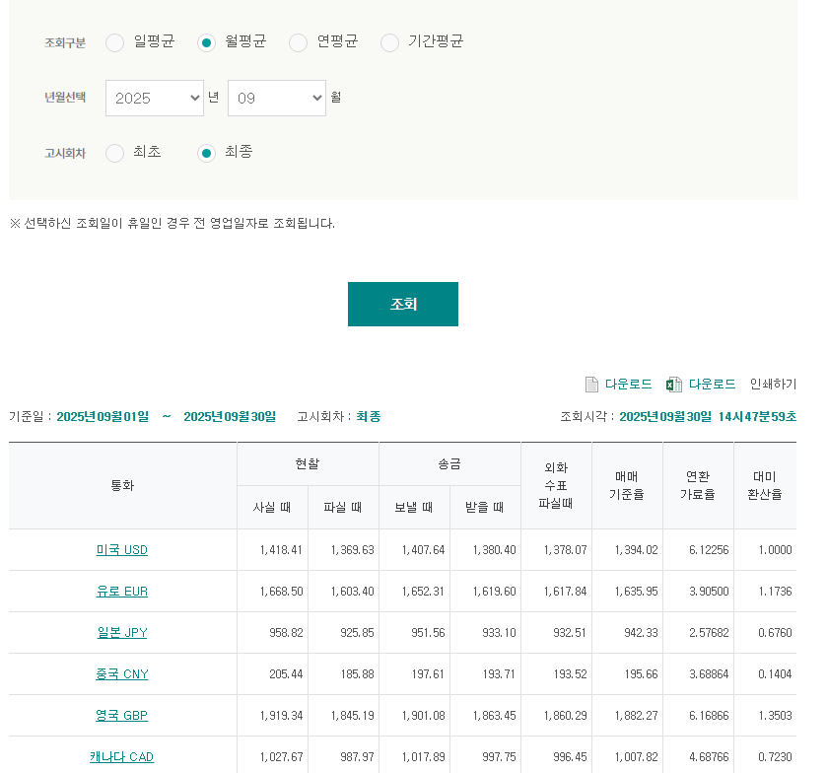

Arrival Date | POL | MBL | HBL | CNEE Name | CNEE Mobile | CNEE Zipcd | Hold Reason | PKG | G.WT | V.WT | C.WT | Clearance Type | Invoice Value
2024-09-05 | NRT | 82020017152 | PJP240145566 | 유*민****** | DEL******** | 03506 |  | 1 | 9.20 | 2.80 | 9.50 | 일반(목록배제,Normal-Manifest Exception) | 23.10
2024-09-05 | NRT | 82020017152 | PJP240147890 | 최*은****** | DEL******** | 11901 |  | 1 | 5.00 | 3.20 | 5.00 | 목록(Manifest) | 93.00
2024-09-11 | NRT | 82020017196 | PJP240149414 | 길*상****** | DEL******** | 26479 | 파손반송(한진 9/27)/재배송 (후)주소변경(송하인요청) | 1 | 13.00 | 4.30 | 13.00 | 일반(목록배제,Normal-Manifest Exception) | 28.80
2024-09-25 | NRT | 82020017270 | PJP240156869 | 박*한****** | DEL******** | 05698 | 파손반송(한진 10/2)/재배송 (후)주소변경(송하인요청) | 1 | 12.90 | 3.80 | 13.00 | 일반(목록배제,Normal-Manifest Exception) | 28.80
2024-10-30 | NRT | 82020020173 | PJP240144197 | 남*이****** | 010******** | 49224 | 11.12분실(라벨변경x,회수x)판토스보상 /(후)주소변경(송하인요청) | 1 | 1.10 | 1.90 | 1.90 | 목록(Manifest) | 43.80
2024-10-17 | NRT | 82020020081 | PJP240164447 | 박*종****** | 010******** | 62279 | 파손반송(한진 10/22)/재배송 | 1 | 0.50 | 0.20 | 0.50 | 일반(목록배제,Normal-Manifest Exception) | 14.80
2024-10-17 | NRT | 82020020081 | PJP240165736 | 유*재****** | 010******** | 17004 |  | 1 | 12.70 | 3.50 | 13.00 | 일반(목록배제,Normal-Manifest Exception) | 24.30
2024-10-17 | NRT | 82020020081 | PJP240165755 | 이*은****** | 010******** | 22022 | 데미지(10/22) | 1 | 7.90 | 2.60 | 8.00 | 일반(목록배제,Normal-Manifest Exception) | 21.60
2024-10-17 | NRT | 82020020081 | PJP240165815 | 오*행****** | 010******** | 03970 | 데미지(10/21)/재배송 | 1 | 12.70 | 3.60 | 13.00 | 일반(목록배제,Normal-Manifest Exception) | 24.30
2024-10-17 | NRT | 82020020081 | PJP240167299 | I*O****** | 010******** | 13631 | 파손반송(한진 10/23)/후)주소변경(주소오기재)/반송재배송대납 | 1 | 9.10 | 2.70 | 9.50 | 일반(목록배제,Normal-Manifest Exception) | 20.90
2024-10-17 | NRT | 82020020081 | PJP240167322 | 주*시****** | 010******** | 39439 | 오염반송(한진 10/23)/후)주소변경(주소오기재)/반송재배송대납 | 1 | 1.15 | 1.20 | 1.20 | 목록(Manifest) | 6.00
2024-10-17 | NRT | 82020020081 | PJP240169029 | 윤*두****** | 010******** | 03726 | 파손반송(한진 10/23)/반송재배송대납 | 1 | 12.70 | 3.80 | 13.00 | 일반(목록배제,Normal-Manifest Exception) | 24.30
2024-10-19 | NRT | 82020020103 | PJP240169385 | 안*수****** | 010******** | 02583 | 택배사분실10.30 | 1 | 0.75 | 0.90 | 0.90 | 목록(Manifest) | 5.80
2024-10-24 | NRT | 82020020136 | PJP240171247 | 김*형****** | 010******** | 10449 |  | 1 | 13.60 | 4.20 | 14.00 | 일반(목록배제,Normal-Manifest Exception) | 24.40
2024-10-30 | NRT | 82020020173 | PJP240177213 | 윤*두****** | 010******** | 03726 | 파손반송(한진 11/5)/재배송 (후)주소변경(송하인요청) | 1 | 12.70 | 3.90 | 13.00 | 일반(목록배제,Normal-Manifest Exception) | 23.60
2024-11-07 | NRT | 82020020221 | PJP240179869 | 김*혜****** | 010******** | 46009 |  | 1 | 8.80 | 7.10 | 9.00 | 목록(Manifest) | 66.30
2024-11-12 | NRT | 82020020254 | PJP240181156 | 김*수****** | 010******** | 06360 | 파손반송(한진 11/19)/재배송 | 1 | 9.10 | 2.90 | 9.50 | 일반(목록배제,Normal-Manifest Exception) | 22.30
2024-11-12 | NRT | 82020020254 | PJP240183440 | 오*승****** | 010******** | 08788 | 파손반송(한진 11/18)/재배송 (후)주소변경(송하인요청) | 1 | 4.10 | 1.90 | 4.10 | 일반(목록배제,Normal-Manifest Exception) | 15.39
2024-11-12 | NRT | 82020020254 | PJP240183447 | 김*승****** | 010******** | 21585 | 파손반송(한진 11/15)/재배송 | 1 | 9.20 | 2.80 | 9.50 | 일반(목록배제,Normal-Manifest Exception) | 18.80
2024-11-14 | NRT | 82020020276 | PJP240183541 | 김*단****** | 010******** | 10903 | 파손반송(한진 11/21) | 1 | 4.40 | 1.90 | 4.40 | 목록(Manifest) | 15.10
2024-11-19 | NRT | 82020022505 | PJP240185980 | 안*주****** | 010******** | 26466 | 데미지(11/21) | 1 | 9.20 | 2.90 | 9.50 | 일반(목록배제,Normal-Manifest Exception) | 18.90
2024-11-28 | NRT | 82020022575 | PJP240194186 | 엄*훈****** | 010******** | 50554 | 변경취소/(후)주소변경(송하인요청) 주소변경진행X,회수X (판토스100%) | 1 | 0.75 | 0.70 | 0.80 | 목록(Manifest) | 9.70

